Спинка 2,4
 |  | MF-730 Прицепная Canada |  |  | Итого: |  | 18,217.26р. |  | Система скидок:
 |  | Ширина захвата 9м |  |  | Укажите размер скидки |  | 0%
 |  | Толщина бруса 10 мм |  |  |  |  |  |  | - до 100 000 руб. | скидка не предоставляется;
 |  | Стоимость переоборудования 9000р. |  |  | Укажите курс ЕВРО |  | 0.0000 |  | - от 101 000 до 300 000 руб. | - 10%;
Цены действительны до 31.12.2019г. |  |  |  |  |  |  |  |  | - от 301 000 до 600 000 руб. | - 16%;
1. Детали Российского производства. Цены в рублях РФ. |  |  |  |  |  |  |  |  | - от 601 000 до 3 000 000 руб. | - 23%;
№ п/п | Артикул | Наименование товара | Ед. Изм. | Кол-во | Розница |  | Опт |  | - от 3 001 000 до 7 000 000 руб. | - 27%;
 |  |  |  |  | Цена | Сумма | Цена | Сумма | - от 7 001 000 до 12 000 000 руб. | - 30%;
 |  |  |  |  |  | Руб. | 0% | Руб. | - от 12 001 000 до 20 000 000 руб. | - 33%;
1 | A012T | Консоль ЖВЗ 10,7 | шт. | 1 | 3665.25 | 3665.25 | 3665.25 | 3665.25 | - свыше 20 000 000 руб. | - 35%.
2 | A012X | Натяжное устройство ЖВЗ-10,7 | шт. | 1 | 1779.65 | 1779.65 | 1779.65 | 1779.65
3 | 75040 | Стойка натяжного ролика | шт. | 1 | 336.36 | 336.36 | 336.36 | 336.36
4 | 12802 | Шкив привода D240 | шт. | 1 | 2850.00 | 2850.00 | 2850.00 | 2850.00
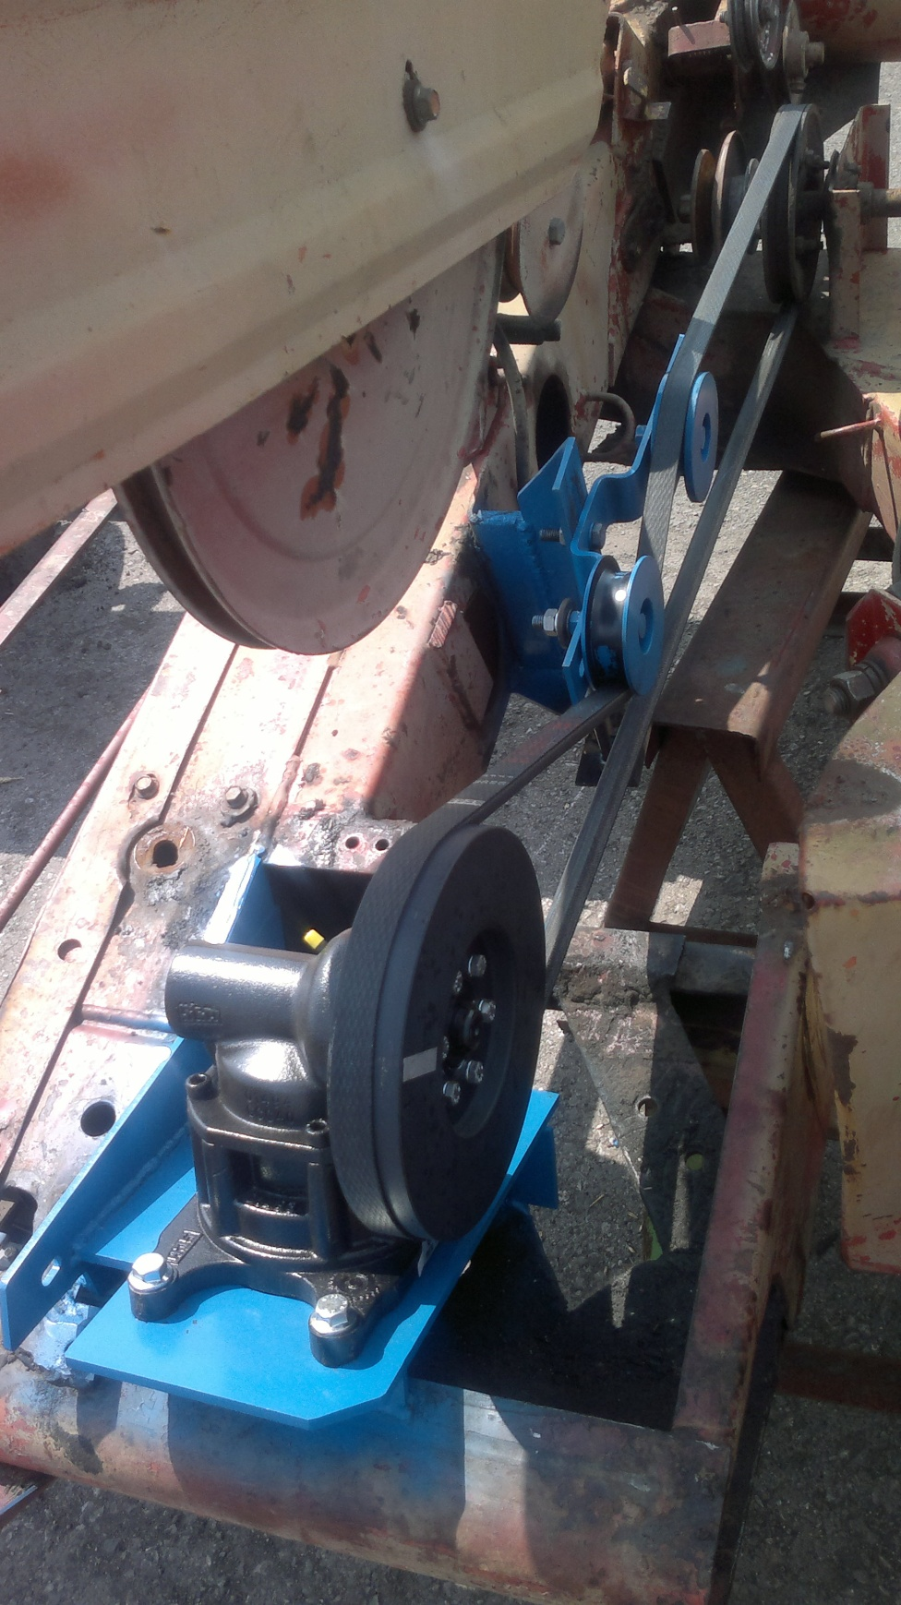
5 | 12698 | Натяжной ролик в сборе | шт. | 1 | 683.41 | 683.41 | 683.41 | 683.41
6 | A014M | Ролик направляющий в сборе | шт. | 1 | 711.29 | 711.29 | 711.29 | 711.29
7 |  | Ремень клиновой С(В)- 3150 | шт. | 1 | 823.17 | 823.17 | 823.17 | 823.17
8 | A0124 | Полоса, 6мм. 6х30х255 | шт. | 30 | 88.66 | 2659.80 | 88.66 | 2659.80
9 | A014S | Полоса 1х30х255 | шт. | 30 | 49.24 | 1477.20 | 49.24 | 1477.20
10 |  | Противозадирная пластичная смазка "Multipurpose EP 2 Grease" NLGI 2 (400г) (Group Schumacher) | шт. | 1 | 194.92 | 194.92 | 194.92 | 194.92
 |  | Итого: |  |  |  | 15181.05 |  | 15181.05
 |  | НДС 20% |  |  |  | 3,036.21 |  | 3,036.21
 |  | ВСЕГО: |  |  |  | 18,217.26 |  | 18,217.26

2. Детали производства Германии. Цены в Евро.
№ п/п | Артикул | Наименование товара | Ед. Изм. | Кол-во | Розница |  | Опт |  | Опт
 |  |  |  |  | Цена | Сумма | Цена | Сумма | Сумма
 |  |  |  |  |  | евро | 0% | евро | руб
1 | 16502.01 | Палец двойной 17 мм., закрытый, EASY CUTII, светло серый | шт. | 60 | 8.500 | 510.000 | 8.500 | 510.000 | 0.00
2 | 10961.06 | Сегмент Pro-Cut с грубой насечкой | шт. | 125 | 0.93 | 116.250 | 0.930 | 116.250 | 0.00
3 | 12997 | Болт М 10х40 | шт. | 120 | 0.19 | 22.800 | 0.190 | 22.800 | 0.00
4 | 13955 | Гайка М 10 | шт. | 120 | 0.11 | 13.200 | 0.110 | 13.200 | 0.00
5 | 10926 | Соединитель ножа 21*6 | шт. | 3 | 7.450 | 22.350 | 7.450 | 22.350 | 0.00
6 | 13533 | Спинка ножа на 31 сегмент (2400 мм.) | шт. | 4 | 16.990 | 67.960 | 16.990 | 67.960 | 0.00
7 | 10067 | Болт М6*18 для соединительной пластины ножа жатки | шт. | 30 | 0.097 | 2.910 | 0.097 | 2.910 | 0.00
8 | 10072 | Болт М6*28 для планок головки ножа жатки | шт. | 3 | 0.118 | 0.354 | 0.118 | 0.354 | 0.00
9 | 10931 | Болт зубчатый М6*16 для крепления сегментов | шт. | 221 | 0.1 | 22.100 | 0.100 | 22.100 | 0.00
10 | 13961 | Гайка с фланцем крепления сегментов | шт. | 221 | 0.035 | 7.735 | 0.035 | 7.735 | 0.00
11 | 03216.01 | Головка ножа MF-730 прицепная Canada | шт. | 1 | 43.520 | 43.520 | 43.520 | 43.520 | 0.00
12 | 15957 | Привод косы Pro-Drive 85MVv GKF | шт. | 1 | 1,039.240 | 1,039.240 | 1,039.240 | 1,039.240 | 0.00
 |  | Итого: |  |  |  | 1,868.419 |  | 1,868.419 | 0.00
 |  | НДС 20% |  |  |  | 373.684 |  | 373.684 | 0.00
 |  | ВСЕГО: |  |  |  | 2,242.103 |  | 2,242.103 | 0.00

